상품제안서
멀티 컨버터 USB Type C to HDMI | 상품코드: S02309

 |  |  |  |  |  |  | 02-713-8555 | www.synergygift.co.kr
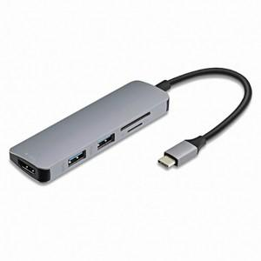

【상세/제작정보】 | Type-C 를 기반으로 영상출력 데이터 SD TF카드 사용할 수 있는 멀티 컨버터

【인쇄/포장옵션】 | 레이저 / 포장지포장

【공급단가】 | 수량 | 100~ | 300~ | 500~ | 1,000~ | 2,000~
*VAT별도 | 단가 | 25,800원 | 25,300원 | 24,800원 | 24,000원 | 22,800원

【상품 URL】 | https://www.synergygift.co.kr:443/src/goods_detail.php?gdno=14995

